설명자료
변수명 | 설명 | 전국권 교통존 지도(수도권 일부 부분만 표시, 시군구단위이며 괄호 안은 존 번호)
pop2016 | 인구 | 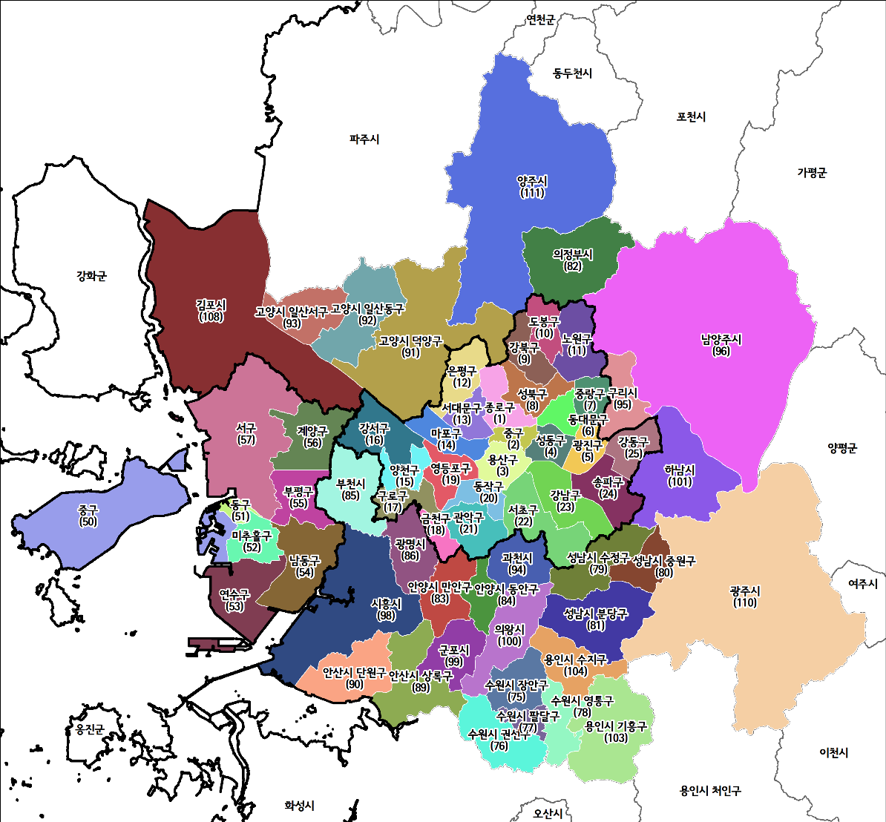
young2016 | 5세~24세 인구
work2016 | 해당 지역에 거주하는 취업자 수
job2016 | 해당 지역에서 근무하는 종사자 수
stu2016 | 해당 지역의 초중고등학교 학생(해당지역 소속 학교의 재적) 수
univ2016 | 해당 지역의 대학교 학생(해당지역 소속 학교의 재적) 수
ori2016 | 해당 지역의 유출통행량(가구통행실태조사 기반)
des2016 | 해당 지역의 유입통행량(가구통행실태조사 기반)
* 자료 출처 : KTDB 전국지역간 주수단 OD 중 사회경제지표(2019년 2월 22일 기준) |  | * 자료 출처 : KTDB 도로철도통합 전국 지역간 네트워크(190222기준)가공

